2.Pivot VC
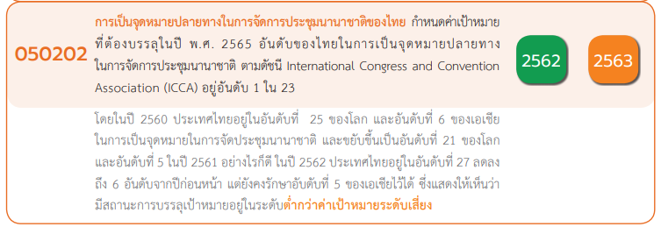
Row Labels | Count of ชื่อโครงการ / การดำเนินงาน
050202V01 | 2 | หมายเหตุ การประเมินความสอดคล้องของโครงการกับปัจจัยเป็นการดำเนินการเบื้องต้น สำหรับใช้เป็นข้อมูลประกอบการจัดทำโครงการสำคัญ
050202F0101 | 1
050202F0102
050202F0103 | 1
050202F0104
050202F0105
050202V02 | 1
050202F0201 | 1
050202F0202
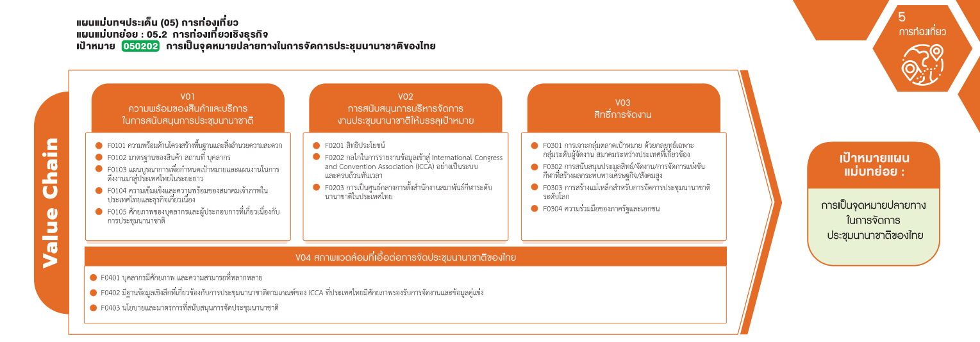
050202F0203
050202V03
050202F0301
050202F0302
(1 โครงการ)
(1 โครงการ)
050202F0303
(1 โครงการ)
050202V04
050202F0304
รวม 2 โครงการ
รวม 1 โครงการ
050202F0401
050202F0402
050202F0403
Grand Total | 3

4.รวม
รหัสโครงการ | ชื่อโครงการ / การดำเนินงาน | ชื่อโครงการ / การดำเนินงาน | ปีงบประมาณ | หน่วยงานระดับกรมหรือเทียบเท่า | หน่วยงานระดับกระทรวงหรือเทียบเท่า | ประเภทโครงการ | องค์ประกอบ | ปัจจัย
TCEB-63-0003 | การจัดทำแผนบูรณาการการส่งเสริมการเป็นศูนย์กลางการจัดประชุมนานาชาติของไทยระยะ10ปี(พ.ศ.2566-2575) | การจัดทำแผนบูรณาการการส่งเสริมการเป็นศูนย์กลางการจัดประชุมนานาชาติของไทยระยะ10ปี(พ.ศ.2566-2575) | 2565 | สำนักงานส่งเสริมการจัดประชุมและนิทรรศการ | สำนักนายกรัฐมนตรี | project65 | 050202V01 | 050202F0103
ศธ0514.1.4-63-0012 | โครงการจัดตั้ง“สถาบันผู้เชี่ยวชาญBioEconomyอาเซียน” | โครงการจัดตั้ง“สถาบันผู้เชี่ยวชาญBioEconomyอาเซียน” | 2565 | มหาวิทยาลัยขอนแก่น | กระทรวงการอุดมศึกษาวิทยาศาสตร์วิจัยและนวัตกรรม | project65 | 050202V02 | 050202F0201
กค0314-62-0002 | โครงการบริหารศูนย์การประชุมแห่งชาติสิริกิติ์ | โครงการบริหารศูนย์การประชุมแห่งชาติสิริกิติ์ | 2562 | กรมธนารักษ์ | กระทรวงการคลัง |  | 050202V01 | 050202F0101
จากข้อมูลในระบบไม่มีโครงการที่เชื่อมโยงกับองค์ประกอบและปัจจัยเหล่านี้
 |  |  |  |  |  |  | 050202V01 | 050202F0102
 |  |  |  |  |  |  | 050202V01 | 050202F0104
 |  |  |  |  |  |  | 050202V01 | 050202F0105
 |  |  |  |  |  |  | 050202V02 | 050202F0202
 |  |  |  |  |  |  | 050202V02 | 050202F0203
 |  |  |  |  |  |  | 050202V03 | 050202F0301
 |  |  |  |  |  |  | 050202V03 | 050202F0302
 |  |  |  |  |  |  | 050202V03 | 050202F0303
 |  |  |  |  |  |  | 050202V04 | 050202F0304
 |  |  |  |  |  |  | 050202V04 | 050202F0401
 |  |  |  |  |  |  | 050202V04 | 050202F0402
 |  |  |  |  |  |  | 050202V04 | 050202F0403

